Karte
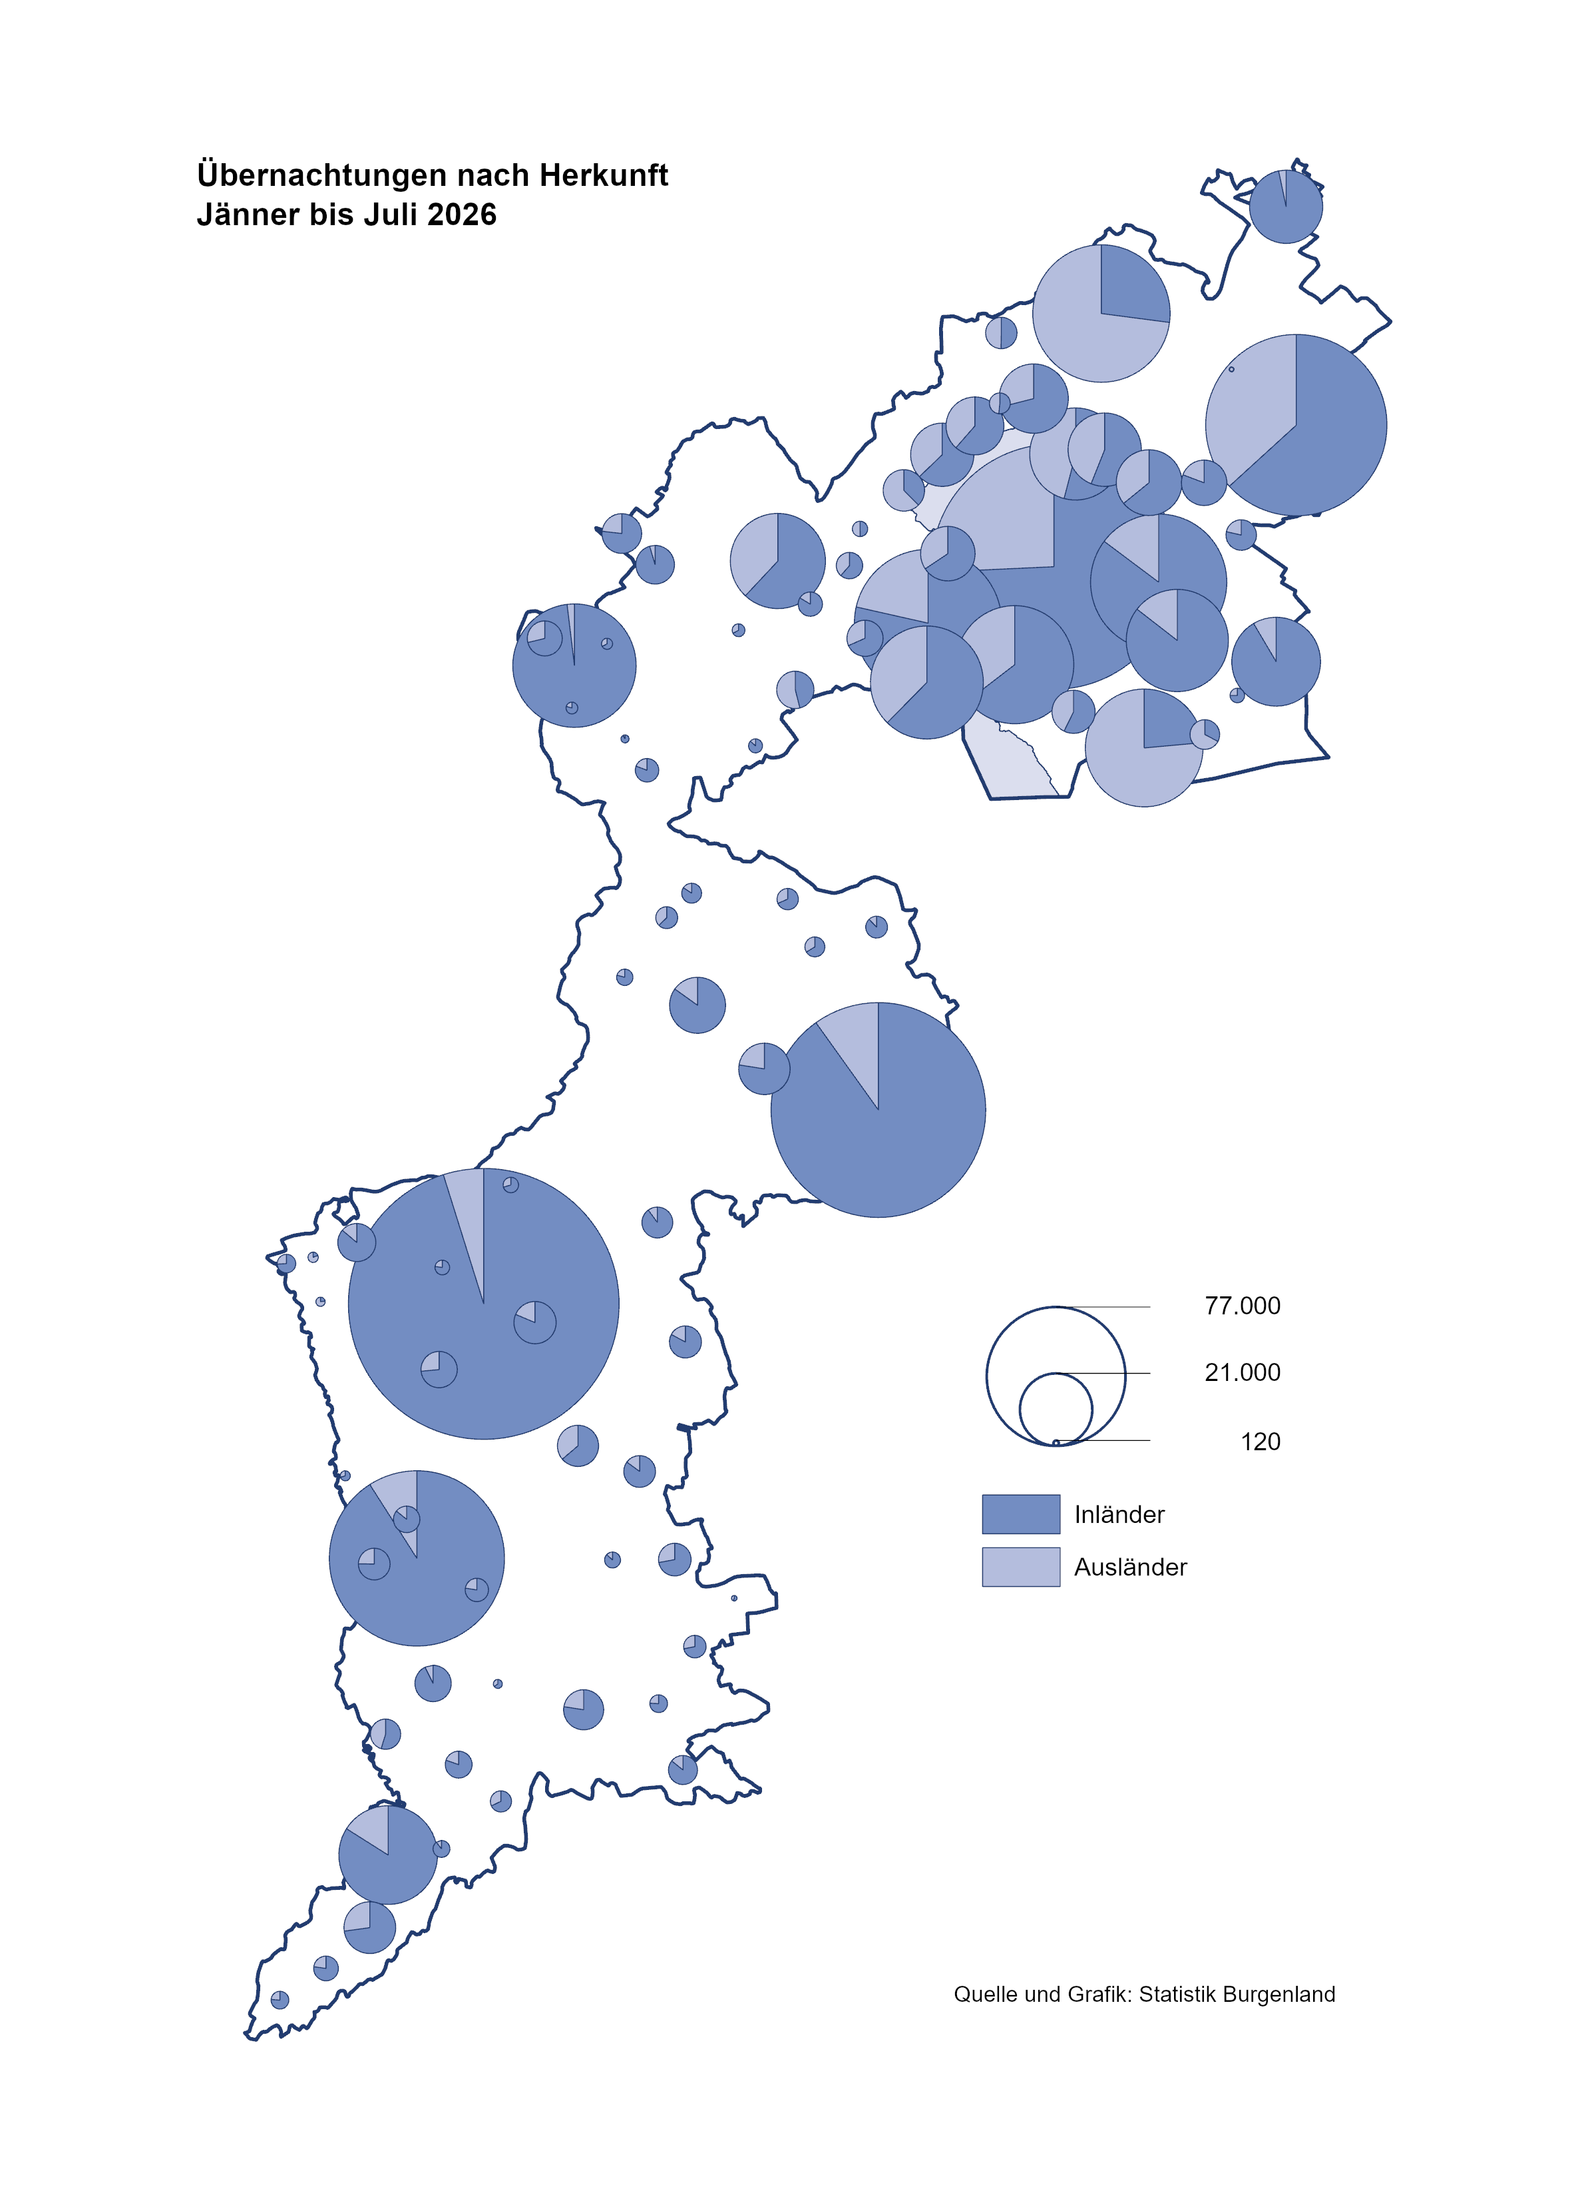

Bgld
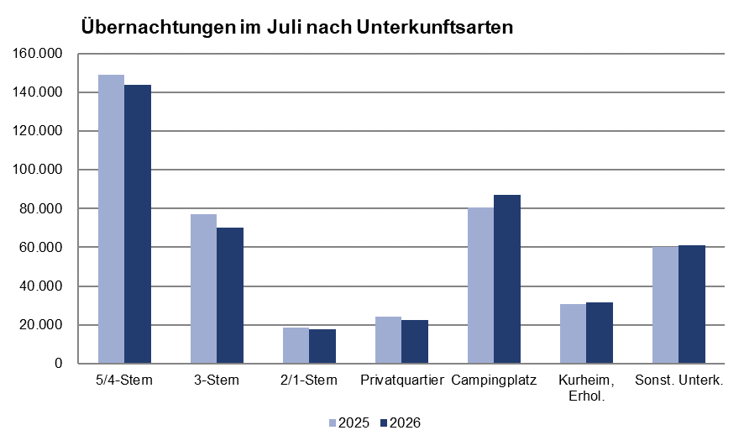
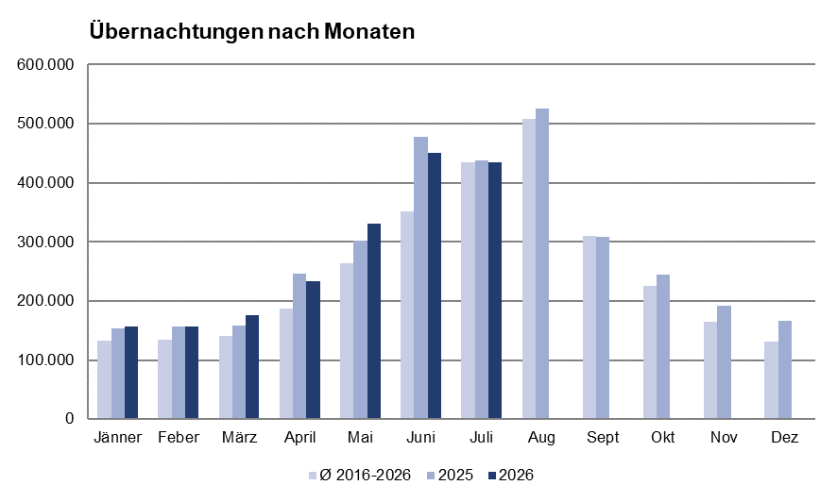
Ankünfte nach Unterkunftsart |  |  |  |  |  |  |  | Übernachtungen nach Unterkunftsart
Juli 2026 |  |  |  |  |  |  |  | Juli 2026

Unterkunftsart | Ankünfte |  |  |  |  |  |  | Unterkunftsart | Übernachtungen
 | Inländer |  | Ausländer |  | insgesamt |  |  |  | Inländer |  | Ausländer |  | insgesamt
 | 2025 | 2026 | 2025 | 2026 | 2025 | 2026 | % |  | 2025 | 2026 | 2025 | 2026 | 2025 | 2026 | %

Burgenland | 119,100 | 113,871 | 35,417 | 38,998 | 154,517 | 152,869 | -1.1 | Burgenland | 324,446 | 309,759 | 115,425 | 124,719 | 439,871 | 434,478 | -1.2
Gewerbl. Beherbergungsbetrieb | 81,859 | 75,494 | 21,074 | 22,538 | 102,933 | 98,032 | -4.8 | Gewerbl. Beherbergungsbetrieb | 185,458 | 168,318 | 59,205 | 63,619 | 244,663 | 231,937 | -5.2
5/4-Stern | 46,268 | 43,650 | 11,477 | 12,963 | 57,745 | 56,613 | -2.0 | 5/4-Stern | 112,625 | 103,767 | 36,371 | 40,249 | 148,996 | 144,016 | -3.3
3-Stern | 29,454 | 25,561 | 5,678 | 6,120 | 35,132 | 31,681 | -9.8 | 3-Stern | 61,083 | 53,070 | 16,035 | 17,153 | 77,118 | 70,223 | -8.9
2/1-Stern | 6,137 | 6,283 | 3,919 | 3,455 | 10,056 | 9,738 | -3.2 | 2/1-Stern | 11,750 | 11,481 | 6,799 | 6,217 | 18,549 | 17,698 | -4.6
Privatquartier nicht auf Bauernhof | 4,982 | 4,576 | 1,158 | 1,362 | 6,140 | 5,938 | -3.3 | Privatquartier nicht auf Bauernhof | 11,556 | 10,680 | 5,323 | 5,021 | 16,879 | 15,701 | -7.0
Privatquartier auf Bauernhof | 2,185 | 1,994 | 440 | 475 | 2,625 | 2,469 | -5.9 | Privatquartier auf Bauernhof | 5,275 | 5,044 | 1,881 | 1,848 | 7,156 | 6,892 | -3.7
Campingplatz | 16,127 | 18,331 | 7,665 | 8,411 | 23,792 | 26,742 | 12.4 | Campingplatz | 57,374 | 60,640 | 23,111 | 26,414 | 80,485 | 87,054 | 8.2
Kurheim der Sozialvers.träger | 414 | 447 | 2 | 2 | 416 | 449 | 7.9 | Kurheim der Sozialvers.träger | 7,908 | 9,406 | 68 | 28 | 7,976 | 9,434 | 18.3
Private und öffentliche Kurheime | 1,385 | 1,327 | 23 | 18 | 1,408 | 1,345 | -4.5 | Private und öffentliche Kurheime | 22,468 | 21,993 | 250 | 216 | 22,718 | 22,209 | -2.2
Jugendherberge | 797 | 952 | 167 | 203 | 964 | 1,155 | 19.8 | Jugendherberge | 3,383 | 4,408 | 795 | 782 | 4,178 | 5,190 | 24.2
Ferienwohnung, Ferienhaus | 9,304 | 9,433 | 4,301 | 5,338 | 13,605 | 14,771 | 8.6 | Ferienwohnung, Ferienhaus | 25,995 | 25,626 | 21,532 | 23,474 | 47,527 | 49,100 | 3.3
Sonstige Unterkunft | 2,047 | 1,317 | 587 | 651 | 2,634 | 1,968 | -25.3 | Sonstige Unterkunft | 5,029 | 3,644 | 3,260 | 3,317 | 8,289 | 6,961 | -16.0

Gem20
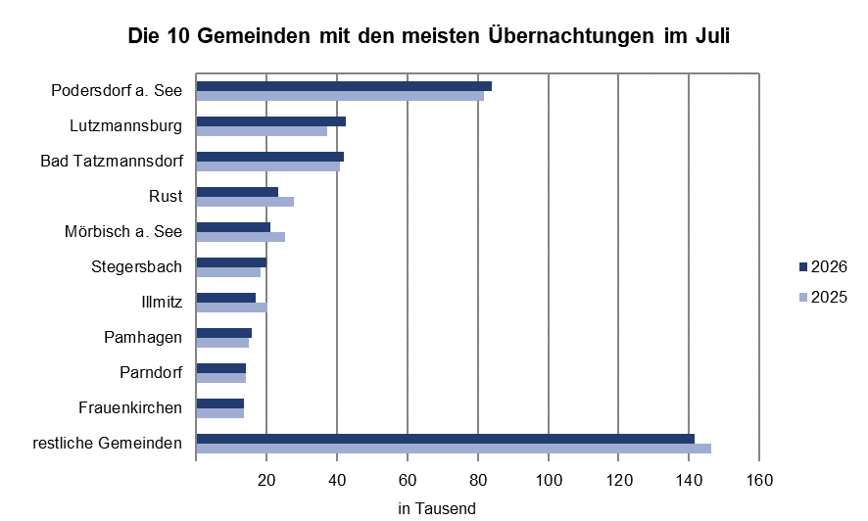
Die 20 Gemeinden mit den meisten Übernachtungen
Juli 2026

Gemeinde | Ankünfte |  |  | Übernachtungen
 | 2025 | 2026 | % | 2025 | 2026 | %

Podersdorf a. See | 24,605 | 25,638 | 4.2 | 81,704 | 84,069 | 2.9
Lutzmannsburg | 12,381 | 15,404 | 24.4 | 37,274 | 42,495 | 14.0
Bad Tatzmannsdorf | 8,985 | 8,877 | -1.2 | 40,732 | 42,021 | 3.2
Rust | 11,348 | 10,148 | -10.6 | 27,663 | 23,197 | -16.1
Mörbisch a. See | 10,542 | 8,503 | -19.3 | 25,191 | 20,992 | -16.7
Stegersbach | 6,246 | 6,616 | 5.9 | 18,260 | 19,851 | 8.7
Illmitz | 6,697 | 5,421 | -19.1 | 20,120 | 16,943 | -15.8
Pamhagen | 2,458 | 2,702 | 9.9 | 14,810 | 15,672 | 5.8
Parndorf | 10,223 | 10,071 | -1.5 | 14,151 | 14,184 | 0.2
Frauenkirchen | 5,781 | 5,991 | 3.6 | 13,647 | 13,457 | -1.4
Jennersdorf | 4,370 | 4,529 | 3.6 | 10,932 | 10,921 | -0.1
Eisenstadt | 5,510 | 4,594 | -16.6 | 11,291 | 9,479 | -16.0
Neusiedl a. See | 3,234 | 3,182 | -1.6 | 8,780 | 8,457 | -3.7
Bad Sauerbrunn | 840 | 760 | -9.5 | 8,903 | 8,249 | -7.3
Sankt Andrä a. Zicksee | 1,232 | 1,045 | -15.2 | 7,775 | 7,496 | -3.6
Weiden a. See | 2,357 | 2,633 | 11.7 | 5,992 | 6,235 | 4.1
Andau | 3,654 | 3,207 | -12.2 | 6,826 | 6,122 | -10.3
Jois | 2,599 | 2,599 | 0.0 | 5,957 | 6,057 | 1.7
Oggau a. Neusiedler See | 1,656 | 1,891 | 14.2 | 4,524 | 5,987 | 32.3
Breitenbrunn | 1,150 | 1,992 | 0.7 | 3,277 | 4,981 | 52.0

